상품제안서
PP 마스크케이스 | 상품코드: S29942

 |  |  |  |  |  |  | 02-713-8555 | www.synergygift.co.kr
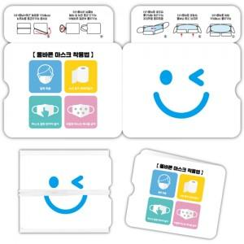

【상세/제작정보】 | <p><span style="font-size: 14pt;">1000개 단위로 판매</span></p><p>&nbsp;</p>

【인쇄/포장옵션】 | 풀칼라 / 포장불가능

【공급단가】 | 수량 | 1,000~ | 2,000~ | 3,000~ | 5,000~ | 10,000~
*VAT별도 | 단가 | 560원 | 530원 | 510원 | 490원 | 480원

【상품 URL】 | https://www.synergygift.co.kr:443/src/goods_detail.php?gdno=29942

